表紙・改定履歴
Webダイレクト販売
告知回答API 詳細設計書

© 2020 Sasuke Financial Lab Inc.

変 更 記 録
版数 REV. | 作成更新日 | 変 更 内 容 | 担 当
01 | 2020-10-16 | 初版 | 城市
02 | 2020-10-23 | フォーマット修正に対応 エラー時処理を記載 | 城市
03 | 2020-10-27 | 誤字脱字を修正 共通化した処理の記載を修正 | 城市
04 | 2021-01-08 | 実装に合わせて設計書を修正 | 城市

インターフェース
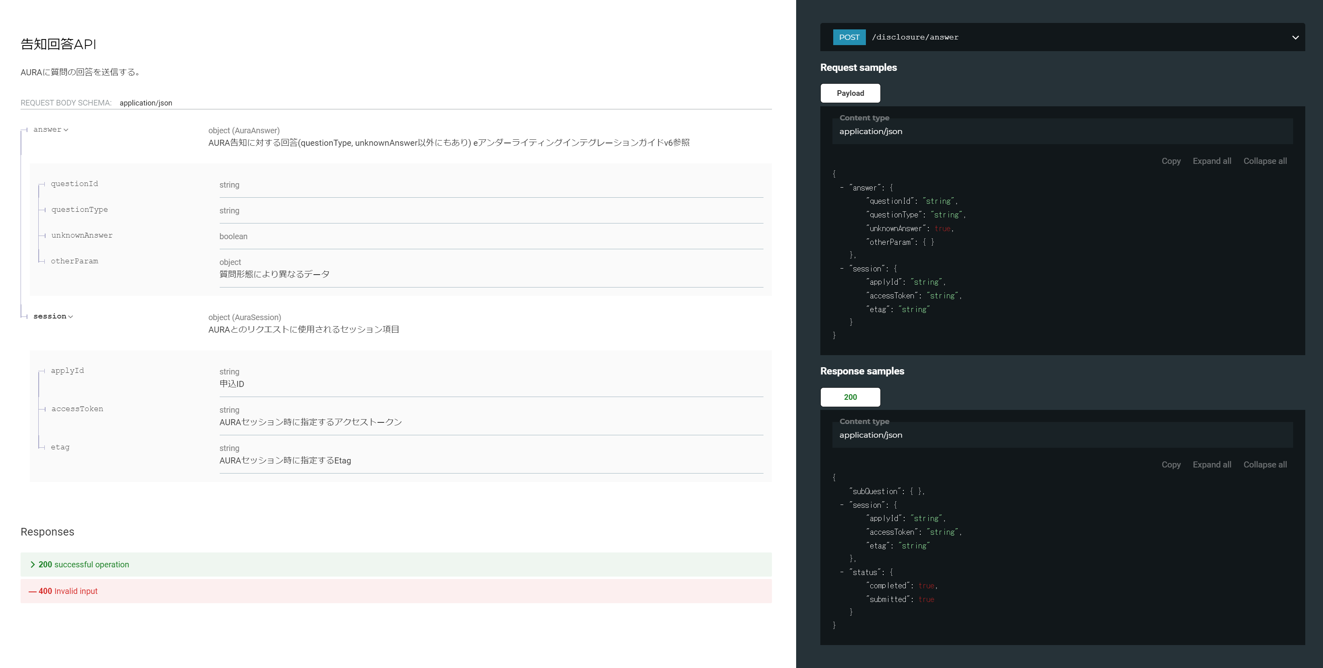
詳細設計 | 大項目 | 小項目 | 詳細

プロセス
詳細設計 |  |  |  |  |  |  |  | 大項目 |  |  |  |  |  | 小項目 |  |  | 詳細

 | シーケンス

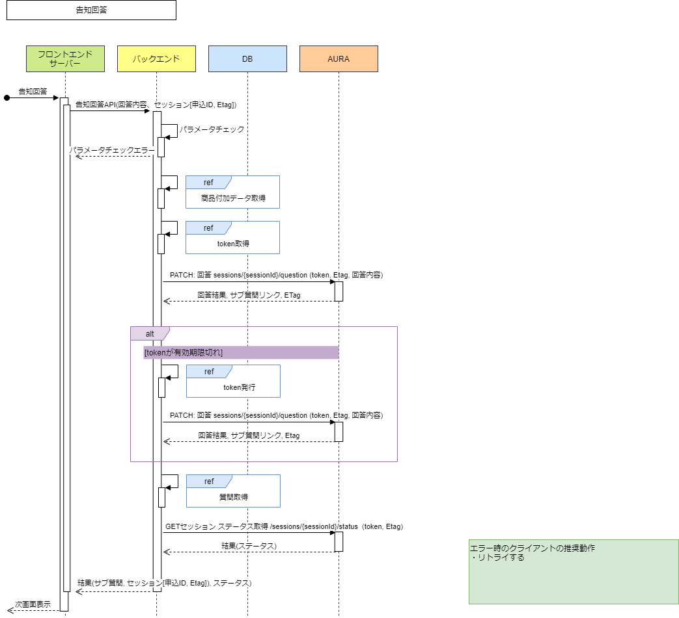

 | プロセス詳細
 | 1． | リクエストパラメータのバリデーションチェック
 |  | チェック内容やエラーレスポンスの詳細は別紙「API共通設計書」を参照。

 |  | 項目 |  |  |  |  |  |  |  |  |  | チェック内容 |  |  |  |  |  | 説明
 |  | 回答内容 |  |  |  |  |  |  |  |  |  | 未入力
 |  | 申込ID |  |  |  |  |  |  |  |  |  | 未入力
 |  | Etag |  |  |  |  |  |  |  |  |  | 未入力
 |  |  |  |  |  |  |  |  |  |  |  | 型エラー |  |  |  |  |  | 数値

 | ２． | データベースより商品情報を取得する。
 |  | SQL |  |  |  |  |  |  |  |  |  |  |  |  | パラメータ |  |  |  |  |  | 説明
 |  | SELECT |  | 商品付加.商品付加ID
 |  |  |  | 商品付加.商品コード
 |  |  |  | 商品付加.暗号化証券番号
 |  |  |  | 商品付加.商品付加バージョン
 |  |  |  | 契約者個人.生年月日
 |  |  |  | 契約者個人.性別コード
 |  | FROM |  | 商品付加
 |  | INNER JOIN |  | (
 |  |  |  |  | SELECT 申込ID、商品付加ID、MAX(商品付加バージョン) AS 商品付加バージョン
 |  |  |  |  | FROM 商品付加
 |  |  |  |  | WHERE 申込ID = 【値】 |  |  |  |  |  |  |  |  |  | リクエスト.申込ID
 |  |  |  |  | GROUP BY 申込ID、商品付加ID
 |  |  |  | ) | AS | 商品付加_T
 |  |  |  |  | ON |  | 商品付加_T.申込ID = 商品付加.申込ID
 |  |  |  |  | AND |  | 商品付加_T.商品付加ID = 商品付加.商品付加ID
 |  |  |  |  | AND |  | 商品付加_T.商品付加バージョン = 商品付加.商品付加バージョン
 |  | INNER JOIN |  | 個人 AS 契約者個人
 |  |  |  | ON |  | 商品付加.契約者個人ID = 契約者個人.個人ID
 |  | ORDER BY |  | 商品付加ID

 |  | 戻り値 |  |  | List<商品付加DTO> |  |  |  |  |  |  |  |  | 備考
 |  | 項目名（和） |  |  |  |  |  |  | 項目名（英） |  |  | 型 |  | パラメータ |  |  |  |  |  | 説明
 |  | 商品付加ID |  |  |  |  |  |  | productAdditonalId |  |  | String |  | SQL結果.商品付加ID
 |  | 商品コード |  |  |  |  |  |  | salesProductCd |  |  | String |  | SQL結果.商品コード
 |  | 暗号化証券番号 |  |  |  |  |  |  | transactionId |  |  | String |  | SQL結果.証券番号
 |  | 商品付加バージョン |  |  |  |  |  |  | productAdditonalVersion |  |  | number |  | SQL結果.商品付加バージョン
 |  | 生年月日 |  |  |  |  |  |  | selfBirthDate |  |  | String |  | SQL結果.生年月日
 |  | 性別コード |  |  |  |  |  |  | selfSexCode |  |  | String |  | SQL結果.性別コード

 | 3. | 回答登録
 |  | システム |  |  | AURA |  |  |  |  |  | API名 |  | /api/v1/clients/{clientName}/sessions/{sessionId}/questions/{id} |  |  |  |  |  | method |  |  | PATCH
 |  | リクエストヘッダ |  |  |  |  |  |  |  | パラメータ |  |  |  |  |  | 説明
 |  | Authorization |  |  |  |  |  |  |  | Bearer {token} |  |  |  |  |  | 5.で発行したtoken
 |  | If-Match: |  |  |  |  |  |  |  | {Etag} |  |  |  |  |  | 9.でAURAにより発行されたEtag
 |  | 項目名 |  |  |  |  |  |  |  |  |  | 引数 |  |  |  |  |  |  |  | 説明
 |  | 回答内容 |  |  |  |  |  |  |  |  |  | リクエスト.回答内容 |  |  |  |  |  |  |  | 詳細はeアンダーライティングインテグレーションガイドv6参照

 |  | 戻り値 |  |  | 回答登録結果DTO |  |  |  |  |  |  |  |  | 備考
 |  | レスポンスヘッダ |  |  |  |  |  |  |  | パラメータ |  |  |  |  |  | 説明
 |  | Etag |  |  |  |  |  |  |  | {Etag} |  |  |  |  |  | AURA発行のEtag情報
 |  | 項目名 |  |  |  |  |  |  | 項目名（英） |  |  | 型 |  | パラメータ |  |  |  |  |  | 説明
 |  |  |  |  |  |  |  |  | answer |  |  | Object |  |  |  |  |  |  |  | 詳細はeアンダーライティングインテグレーションガイドv6参照
 |  |  |  |  |  |  |  |  | constraints |  |  | Object
 |  |  |  |  |  |  |  |  | context |  |  | Array<string>
 |  |  |  |  |  |  |  |  | helpText |  |  | String
 |  |  |  |  |  |  |  |  | id |  |  | number
 |  |  |  |  |  |  |  |  | isAnswered |  |  | boolean
 |  |  |  |  |  |  |  |  | text |  |  | String
 |  |  |  |  |  |  |  |  | type |  |  | String
 |  |  |  |  |  |  |  |  | _links |  |  | Object

 |  | AURA 質問取得でエラーが発生した場合は、エラーを応答する
 |  | エラー条件 |  |  |  |  |  |  | HTTPステータス |  |  | エラー内容
 |  | 通信エラー AURAシステムエラー |  |  |  |  |  |  | 500 |  |  | errorCode:4, level:'error', message:'AURA 回答登録に失敗しました', target:''

 |  | AURAよりhttpステータスが401で返却された場合、4を実施する

 | 4. | [AURAセッションが期限切れの場合=AURAよりhttpステータスが401で返却された場合] AURA JWTを発行する
 |  | 別紙「AURA共通処理詳細設計書 token発行」を参照

 | 5． | [AURAセッションが期限切れの場合] 回答登録再実行
 |  | 3.の内容を実施

 | 6. | 質問を全件取得
 |  | 別紙「AURA共通処理詳細設計書 質問取得」を参照

 | 7. | ステータスを取得
 |  | システム |  |  | AURA |  |  |  |  |  | API名 |  | /api/v1/clients/{clientName}/sessions/{sessionId}/status |  |  |  |  |  | method |  |  | GET
 |  | リクエストヘッダ |  |  |  |  |  |  |  | パラメータ |  |  |  |  |  | 説明
 |  | Authorization |  |  |  |  |  |  |  | Bearer {token} |  |  |  |  |  | 5.で発行したtoken
 |  | Etag |  |  |  |  |  |  |  | {Etag} |  |  |  |  |  | AURA発行のEtag情報
 |  | リクエスト項目 |  |  |  |  |  |  |  | パラメータ |  |  |  |  |  | 説明

 |  | 戻り値 |  |  | ステータス情報DTO |  |  |  |  |  |  |  |  | 備考
 |  | 項目名（和） |  |  |  |  |  |  | 項目名（英） |  |  | 型 |  | パラメータ |  |  |  |  |  | 説明
 |  | 回答完了フラグ |  |  |  |  |  |  | completed |  |  | boolean
 |  | 回答送信済みフラグ |  |  |  |  |  |  | submitted |  |  | boolean
 |  | 最終使用日時 |  |  |  |  |  |  | lastUsedDate |  |  |  | datetime
 |  | 自身のリンク |  |  |  |  |  |  | _links |  |  | Object

 |  | AURA ステータス取得でエラーが発生した場合は、エラーを応答する
 |  | エラー条件 |  |  |  |  |  |  | HTTPステータス |  |  | エラー内容
 |  | 通信エラー AURAシステムエラー |  |  |  |  |  |  | 500

 | 11． | レスポンスを作成する
 |  | 項目名 |  |  |  |  |  |  |  |  |  | パラメータ |  |  |  |  |  | 説明
 |  | 質問 |  |  |  |  |  |  |  |  |  | 質問DTO
 |  | session |  |  |  |  |  |  |  |  |  |  |  |  |  |  |  | AURAとのリクエストに使用されるセッション項目 (SessionId, etag)
 |  |  | セッションID |  |  |  |  |  |  |  |  | 証券番号DTO.暗号化された証券番号
 |  |  | Etag |  |  |  |  |  |  |  |  | Etag |  |  |  |  |  | AURA 最後の呼び出しから取得
 |  | status
 |  |  | 完了フラグ |  |  |  |  |  |  |  |  | ステータス情報DTO.completed
 |  |  | 送信済みフラグ |  |  |  |  |  |  |  |  | ステータス情報DTO.submitted

